Consignes
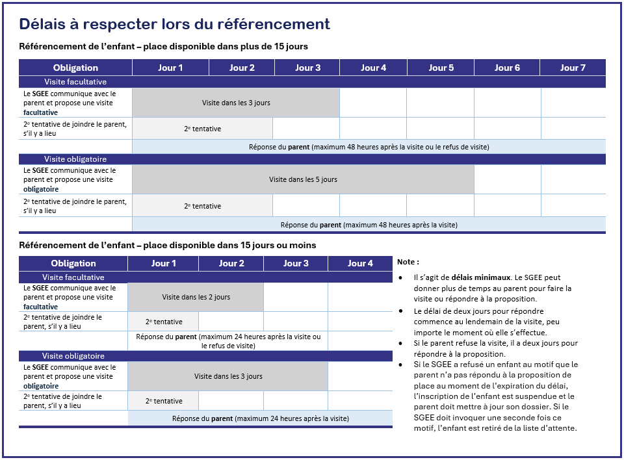
 |  | Suivi des délais et des communications pour le comblement d'une place avec le Portail d'inscription aux services de garde

Nom de l'établissement :
Numéro de l'établissement :
Nom de l'installation :
Numéro d'installation :

Le prestataire doit consigner et conserver toutes les informations concernant les démarches menées pour joindre le parent et conserver la preuve de refus de celui-ci, le cas échéant (articles 37 et 43 du Règlement sur l’accès aux services de garde éducatifs à l’enfance [RASGEE]).

Étapes pour utiliser cet outil de suivi
Étape 1 | Demandez au portail d’inscription de référer un enfant qui répond aux caractéristiques de la place.
Étape 2 | Utilisez le présent formulaire pour :
 | 1- Suivre les délais obligatoires minimaux prévus par le RASGEE pour joindre le parent;
 | 2- Consigner les démarches menées pour joindre le parent.
Étape 3 | Entrez les renseignements appropriés afin d'effectuer un suivi des dates minimales à respecter.
Étape 4 | Consignez le détail des communications effectuées avec le parent.
Étape 5 | Effectuez ces démarches pour tous les enfants qui vous sont référés par le portail d’inscription en copiant-collant l'onglet « À compléter » pour chaque enfant et en renommant l’onglet au nom de celui-ci.

